OP
 |  |  | SOP Instruction Operative Standard | DESCRIPTION DES OPERATIONS |  |  |  |  |  |  |  |  |  | Ligne / Poste de travail |  |  | Temps de cycle / 1 pcs |  | N° Pc / 1 poste |  | Page n°
 |  |  |  | تفاصيل العملية |  |  |  |  |  |  |  |  |  | الخط / محطة العمل |  |  | وقت الدورة / 1 قطعة |  | عدد القطع / 1تناوب |  | الصفحة رقم °
 |  |  |  | Assemblage 2nd couvercle |  |  |  |  |  |  |  |  |  | Ligne BBC |  |  | 17,1 |  | 1760 |  | 1

 |  |  |  | تجميع الغطاء الثاني
 |  |  | إجراءات التشغيل الاساسي
SOP n°: . |  | SOP-0163 |  | Revision n° : | 01 | Date : . |  | 2022-08-16 | Caract. spéciales présentes |  |  |  | Création |  | Qualité |  |  | HSE |  | Approbation
 |  |  |  |  |  |  |  |  | تقديم خصائص خاصة |  |  |  | الإصدار |  | الجودة |  |  | البيئة والصحة والسلامة |  | الموافقة
رقم أ ت أ |  |  |  | رقم المراجعة:. |  | تاريخ : . |  |  |  |  |  |  | Oussema.S |  | Houssem.B |  |  | Ghassen.B.H |  | Oussama Trabelssi
 |  | 25.27.689.20 |  | Operation n° : . | OP |  | 110
Code : .

رقم القطعة :. |  |  |  | عملية رقم:.
Matière première
مواد خام
Équipement installé et réglé
تجهيزات مثبتة
01

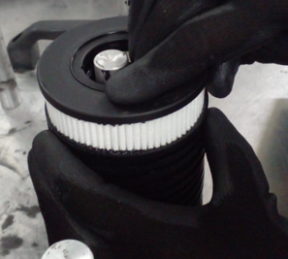

03
02
Poste de travail / محطة العمل
03

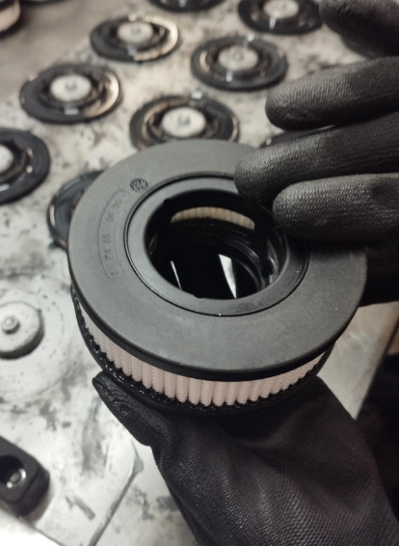
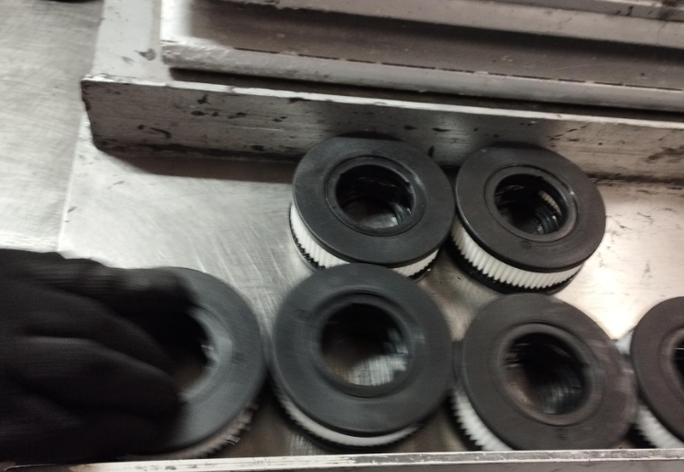
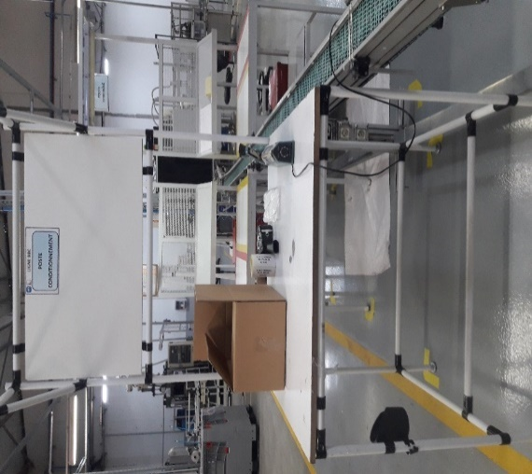

N° | DESCRIPTION DES OPERATIONS |  |  |  |  |  |  |  |  | NOTE | N° | DESCRIPTION DES OPERATIONS |  |  |  |  |  |  |  |  |  | NOTE
رقم | تفاصيل العملية |  |  |  |  |  |  |  |  | ملاحظة | رقم | تفاصيل العملية |  |  |  |  |  |  |  |  |  | ملاحظة
01 | Assembler les couvercles inférieurs avec colle dans l’élément قم بتجميع الأغطية السفلية بالغراء في العنصر |  |  |  |  |  |  |  |  |  | 03 | Mettre le cartouche dans la zone intermédiaire ضع الخرطوشة في المنطقة الوسيطة

02 | Assurer le bon montage تأكد من التجميع الصحيح |  |  |  |  |  |  |  |  |  | 04

ALERTE QUALITÉ
تنبيه جودة
E
ALERTE ENVIRONNEMENTALE
تنبيه البيئة
S
ALERTE SÉCURITÉ
تنبيه السلامة جسدية
E
S
E
S
E
S
REMARQUE |  |  |  |  |  |  |  |  |  |  | EPI (Équipement de Protection Individuelle)
ملاحظة |  |  |  |  |  |  |  |  |  |  | م ح ف (معدات الحماية الفردية) |  |  |  |  | قفاز ميكانيكي |  |  |  |  | حذاء سلامة

